商品信息
COCO Living Space｜原创日式卡通小狗猫咪竹木筷子
来源：COCO_Living_Space_Shopee全量审计_持续更新.xlsx｜工作表：高销量商品｜Excel第55行｜商品ID：18994946741

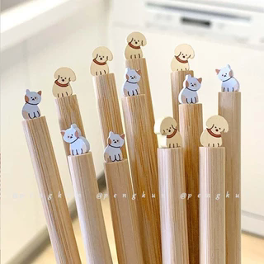
字段 | 内容 | 商品主图
序号 | 43
商品主图 | 见右侧嵌入主图
商品ID | 18994946741
商品中文名称 | 原创日式卡通小狗猫咪竹木筷子
商品标题 | Japanese Cartoon Puppy Cat Bamboo Wooden Chopsticks Three-Dimensional Animal Shape Bamboo Chopsticks Household
Shopee链接 | https://shopee.com.my/Japanese-Cartoon-Puppy-Cat-Bamboo-Wooden-Chopsticks-Three-Dimensional-Animal-Shape-Bamboo-Chopsticks-Household-i.115498741.18994946741
近月销量显示 | 13 Sold/Month
近月销量下限 | 13
列表价格显示 | RM4.62
列表最低价(MYR) | 4.62
列表评分 | 4.9
累计总销量显示 | 1k+ Sold
累计总销量下限 | 1,000
是否精确 | FALSE
详情价格显示 | RM4.62
详情价(MYR) | 4.62
详情评分 | 4.9
评论覆盖 | 51
好评主题 | 51
差评/风险主题 | 51
图片来源URL | https://down-my.img.susercontent.com/file/sg-11134201-7rbkz-lnlanff5yi6k2d@resize_w320_nl.webp
1688链接 | https://detail.1688.com/offer/717957497023.html?share_token=W30t7kC5lqXVBaGgOikFE5ROJ1DQCN76QZ9s0+XbG4muJZfxzWl9Dg%3D%3D&__share_id=0f55bb5b-a447-4df7-8e48-4a62a6e780e0&rpg-cnt=share.offerDetail&offerId=717957497023&__zhi_token=e7L002i00oVai&spm=a262eq.8992535%2F20260804.5103953.0&forcePC=1785854853671
颜色/规格 | 狗狗 猫咪
长宽高 | 狗狗 1cm/2cm/23.5cm 猫咪 1cm/2cm/23.5cm
重量(g) | 狗狗 15 猫咪 15
单个成本 | 4.10
单个运费 | 5.00
国内段总价 | 9.10
国际头程
总成本估算
利润估算
预计毛利率估算
3个成本
3个运费
国内段总价2
国际头程2
总成本估算2
利润估算2
预计毛利率估算2
5个成本
5个运费
国内段总价3
国际头程3
总成本估算3
利润估算3
预计毛利率估算3
8个成本
8个运费
国内段总价4
国际头程4
总成本估算4
利润估算4
预计毛利率估算4

